Sheet1
所有报告均是后台英文状态下载；统计时间一致（剔除最近两天的30天数据，eg:10.20-11.19）
序号 | 报告名称 | 时间维度 | 汇总形式 | 报告来源 | 备注
1 | campaign 报告 | 最近30天 | / | 
2 | 搜索词报告 | 最近30天 | daily 按日汇总 | 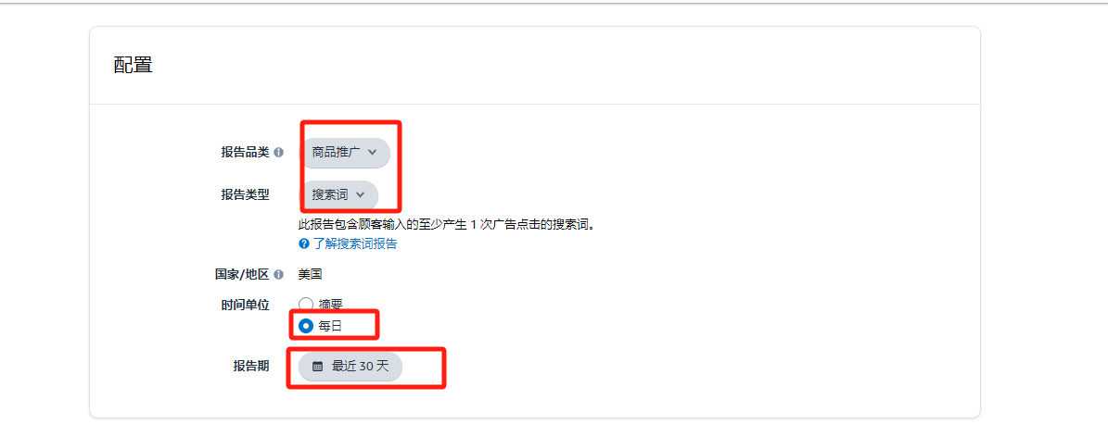 | 建议剔除最近两天的数据
3 | 广告位置报告 | 最近30天 | summary 按汇总形式 | 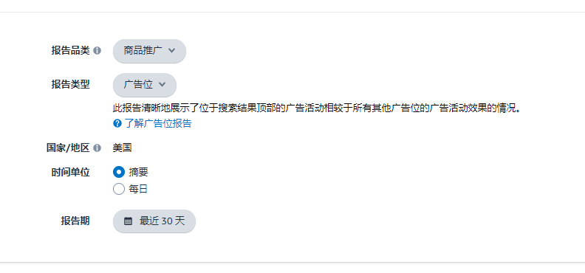
4 | 广告SKU报告 | 最近30天 | summary 按汇总形式 | 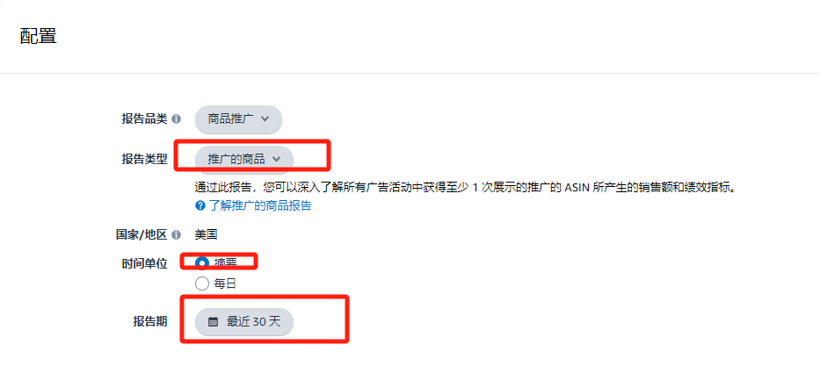
5 | 广告购买报告 | 最近30天 | summary 按汇总形式 | 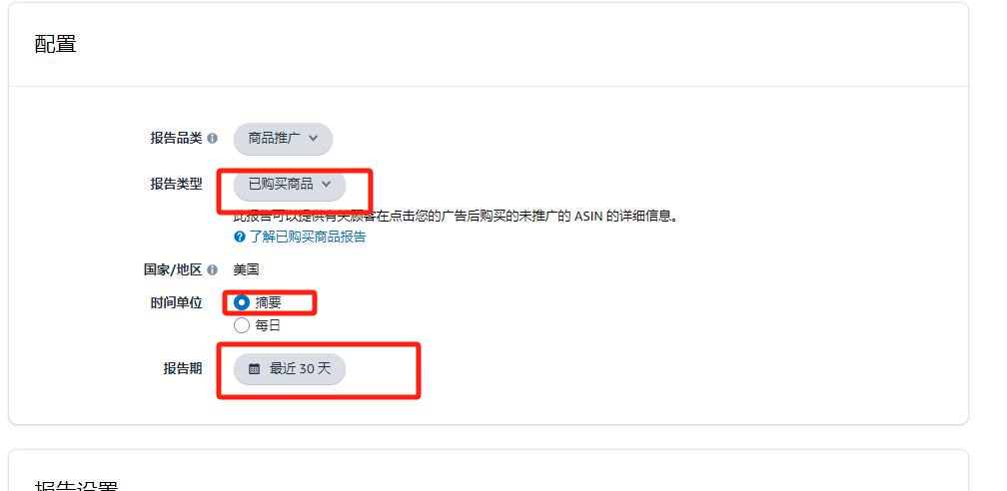
6 | 业务报告 | 最近30天 | / | 